Sheet1
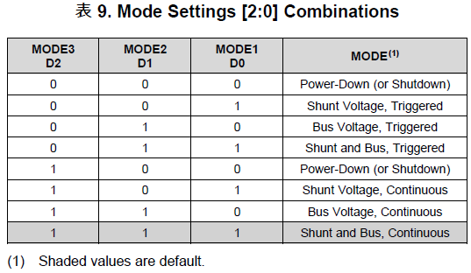
Colis |  | Input |  |  | Holding
地址 | 定义 | 地址 | 定义 | 说明 | 地址 | 定义 | 说明
0 | 打开或关闭VCC1 | 0 | Vcc 1 |  | 0 | [Vcc1] OpMode | Operation Mode 取值范围：0~7
1 | 打开或关闭VCC2 | 1 |  |  | 1 | [Vcc1] VSHCT | Shunt Voltage Conversion Time 取值范围：0~7
2 | 打开或关闭VCC3 | 2 | Shunt 1 |  | 2 | [Vcc1] VBUSCT | Bus Voltage Conversion Time 取值范围：0~7
3 | 打开或关闭TEC | 3 |  |  | 3 | [Vcc1] Avg Mode | Averaging Mode 取值范围：0~7
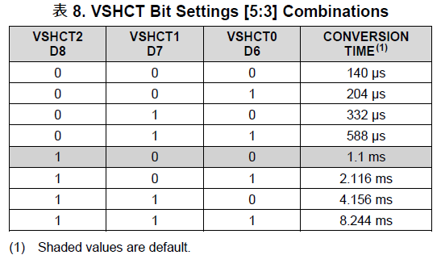
4 | TEC Mode 0: Heater 1: TEC | 4 | Current 1 |  | 4 | [Vcc2] OpMode
5 | 打开或关闭TOSA供电 | 5 |  |  | 5 | [Vcc2] VSHCT
6 | TOSA Tx Disable | 6 | Power 1 |  | 6 | [Vcc2] VBUSCT
 |  | 7 |  |  | 7 | [Vcc2] Avg Mode
 |  | 8 | Vcc 2 |  | 8 | [Vcc3] OpMode
 |  | 9 |  |  | 9 | [Vcc3] VSHCT
 |  | 10 | Shunt 2 |  | 10 | [Vcc3] VBUSCT
 |  | 11 |  |  | 11 | [Vcc3] Avg Mode
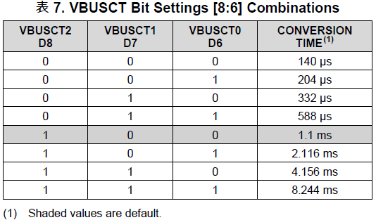
 |  | 12 | Current 2 |  | 12 | [24V] OpMode
 |  | 13 |  |  | 13 | [24V] VSHCT
 |  | 14 | Power 2 |  | 14 | [24V] VBUSCT
 |  | 15 |  |  | 15 | [24V] Avg Mode
 |  | 16 | Vcc 3 |  | 16 | [TEC] OpMode
 |  | 17 |  |  | 17 | [TEC] VSHCT
 |  | 18 | Shunt 3 |  | 18 | [TEC] VBUSCT
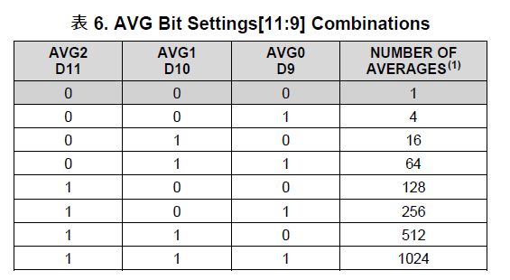
 |  | 19 |  |  | 19 | [TEC] Avg Mode
 |  | 20 | Current 3 |  | 20 | P | PID P， float
 |  | 21 |  |  | 21
 |  | 22 | Power 3 |  | 22 | I | PID I， float
 |  | 23 |  |  | 23
 |  | 24 | 24V |  | 24 | D | PID D， float
 |  | 25 |  |  | 25
 |  | 26 | Shunt 24V |  | 26 | SamplingIntervalMs | PID采样间隔，单位ms
 |  | 27 |  |  | 27 | Temp Set | TOSA控制温度，实际温度 * 100
 |  | 28 | Current 24V |  | 28 | NTC Coeff A | NTC电阻到温度的换算系数，默认值： A: 0.001125161025848 B: 0.000234721098632 C: 0.000000085877049
 |  | 29 |  |  | 29
 |  | 30 | Power 24V |  | 30 | NTC Coeff B
 |  | 31 |  |  | 31
 |  | 32 | Vcc TEC |  | 32 | NTC Coeff C | float类型，大端模式
 |  | 33 |  |  | 33
 |  | 34 | Shunt TEC
 |  | 35
 |  | 36 | Current TEC
 |  | 37
 |  | 38 | Power TEC
 |  | 39
 |  | 40 | VTEC
 |  | 41
 |  | 42 | ITEC
 |  | 43
 |  | 44 | Realtime Temp | TOSA实时温度
 |  | 45
 |  | 46 | Set Temp | TOSA控制温度
 |  | 47

